Zeilen Spalten einfügen
Endenergieverbrauch nach Energieträgern [in TJ]

Bundesland | Jahr 2020 | Jahr 2021 | Jahr 2022 | Aufgaben:
Erdölbrennstoffe | 101,110 | 111,710 | 90,770 | Füge eine neue Zeile 2 ein.
Treibstoffe | 226,720 | 233,210 | 256,310 | Klicke in die Zelle A2 / Register Start / Gruppe Zellen / Einfügen / Blattzeilen einfügen
Elektrizität | 200,570 | 209,210 | 205,310 | oder schneller:
Gas | 113,130 | 122,500 | 101,650 | Klicke mit der rechten Maustaste auf die Zeilennummer 2 / Kontextmenü: Zellen einfügen
Kohle | 3,660 | 3,700 | 3,850
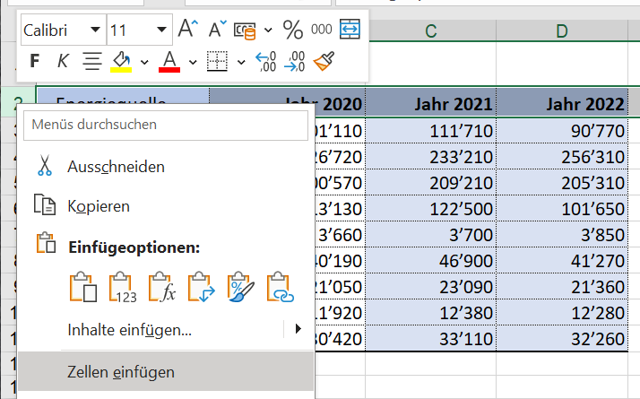
Holzenergie | 40,190 | 46,900 | 41,270
Fernwärme | 21,050 | 23,090 | 21,360
Übrige erneuerbare Energien | 11,920 | 12,380 | 12,280
Fernwärme | 30,420 | 33,110 | 32,260

Kontrolle:
Zeile eingefügt? | Gut gemacht!
Spalte eingefügt? | Gut gemacht!

 |  |  |  | Füge eine neue Spalte A ein.
 |  |  |  | Klicke in eine Zelle der Spalte A / Register Start / Gruppe Zellen / Einfügen / Blattspalten einfügen

optimale Breite-Höhe
Auf diesem Blatt sind die Spalten zu schmal und die Höhe der Zeilen sehr unterschiedlich!
Aufgaben:
- Stelle die Spaltenbreite der Spalten A bis E auf die optimale Breite ein!
Markiere diese Spalten und mach einen Doppelklick oben auf die Trennlinie.
- Stelle die Zeilenhöhe der Zeilen 1 bis 15 auf optimale Höhe ein!
Markiere diese Zeilen und mach einen Doppelklick links auf die Trennlinie.
 | Energieträger
Jahr | Erdölbrennstoffe | Treibstoffe | Elektrizität | Gas
2011 | 150,850 | 296,590 | 210,960 | 104,470
2012 | 161,130 | 299,850 | 212,300 | 114,580
2013 | 168,460 | 299,770 | 213,560 | 121,030
2014 | 127,550 | 298,260 | 206,880 | 107,360
2015 | 133,890 | 290,530 | 209,690 | 113,160
2016 | 136,350 | 291,820 | 209,660 | 117,470
2017 | 127,930 | 290,100 | 210,540 | 119,130
Doppelklick!
2018 | 115,630 | 294,300 | 207,530 | 112,540
2019 | 112,310 | 294,360 | 205,910 | 115,440
2020 | 101,110 | 226,720 | 200,570 | 113,130
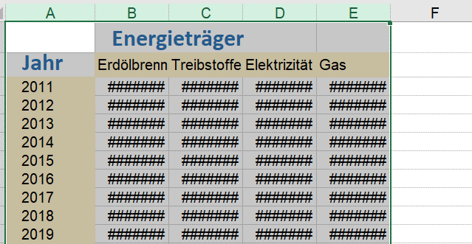
2021 | 111,710 | 233,210 | 209,210 | 122,500
2022 | 90,770 | 256,310 | 205,310 | 101,650
 | 1,537,690 | 3,371,820 | 2,502,120 | 1,362,460

Endenergieverbrauch
 | Energieträger
Jahr | Erdölbrennstoffe | Treibstoffe | Elektrizität | Gas
2011 | 150850 | 296590 | 210960 | 104470
2012 | 161130 | Aufgabe:
2013 | 168460 | Benenne dieses Blatt um in Endenergieverbrauch
2014 | 127550 | Klicke mit der rechten Maustaste auf den Tabellennamen.
2015 | 133890 | Wähle im Kontextmenü Umbenennen.
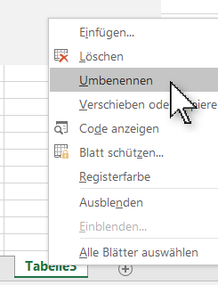
2016 | 136350
2017 | 127930
2018 | 115630
2019 | 112310
2020 | 101110
2021 | 111710
2022 | 90770
 | 1537690

 |  | Kontrolle:
 |  | Name exakt geändert? |  | Gut gemacht!

Textumbruch 1
Luftverschmutzung
Emissionen bei unterschiedlichen Geschwindigkeiten

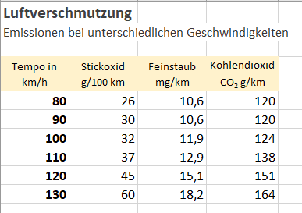
Tempo in km/h | Stickoxid g/100 km | Feinstaub mg/km | Kohlendioxid CO2 g/km | So soll das Ergebnis aussehen:
80 | 26 | 10.6 | 120
90 | 30 | 10.6 | 120
100 | 32 | 11.9 | 124
110 | 37 | 12.9 | 138
120 | 45 | 15.1 | 151
130 | 60 | 18.2 | 164

Aufgaben:
Aktiviere den Textumbruch in den Zellen von A4 bis D4!
Markiere die Zellen A4 bis D4.
Register Start / Gruppe Ausrichtung / Textumbruch

Rahmen
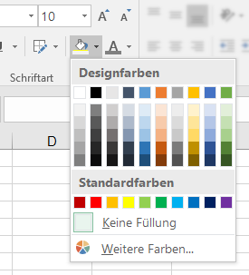
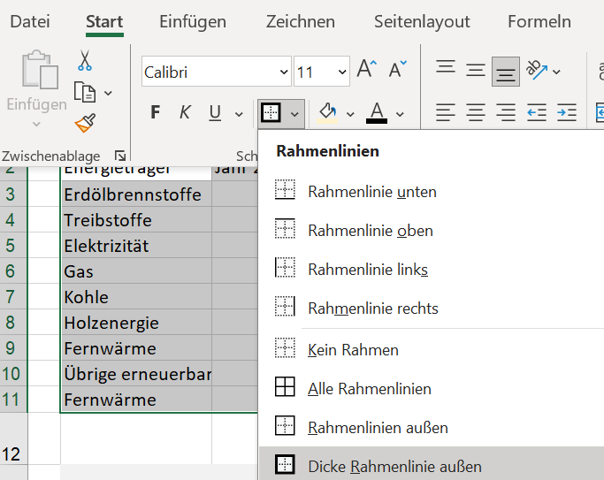
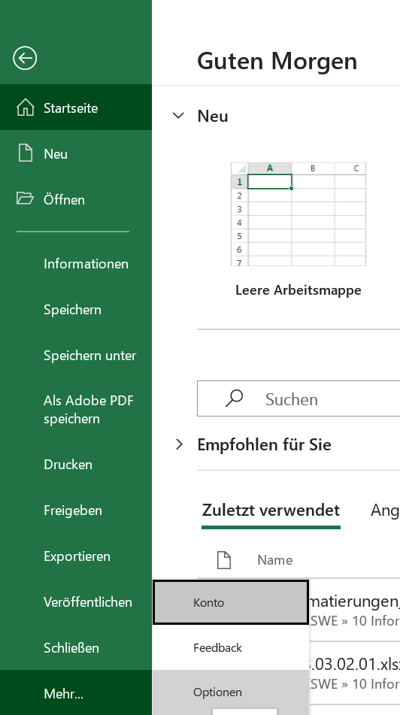
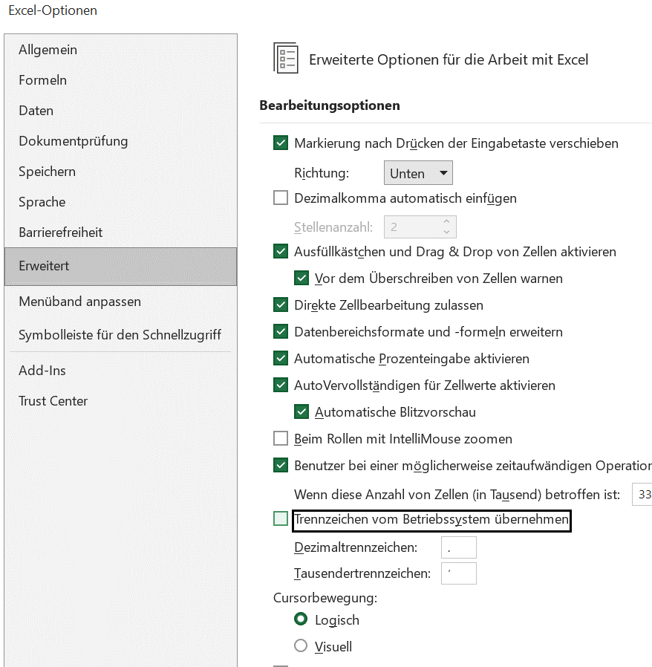
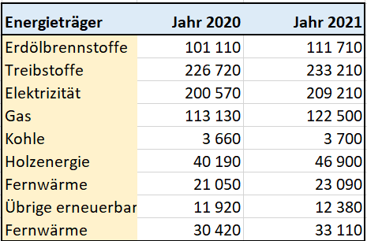
Energieträger | Jahr 2020 | Jahr 2021 | So soll es aussehen:
Erdölbrennstoffe | 101110 | 111710
Treibstoffe | 226720 | 233210
Elektrizität | 200570 | 209210
Gas | 113130 | 122500
Kohle | 3660 | 3700
Holzenergie | 40190 | 46900
Fernwärme | 21050 | 23090
Übrige erneuerbare Energien | 11920 | 12380
Fernwärme | 30420 | 33110

Aufgabe:
Gestalte die Tabelle ähnlich wie die Vorlage!

Anleitung: |  |  |  | Um das Tausender-Trennzeichen anzupassen, muss man die Grundeinstellungen ändern:
Die Zellen kannst du mit der Schaltfläche Füllfarbe |  |  | Verwende die Schaltfläche für Rahmenlinien: | Datei->(mehr)->Optionen->Erweitert und die automatische Übername vom Betriebsystem deaktivieren
einfärben! |  |  |  | Ein Leerzeichen als Trennzeichen für Tausender einfügen

Zellenformate
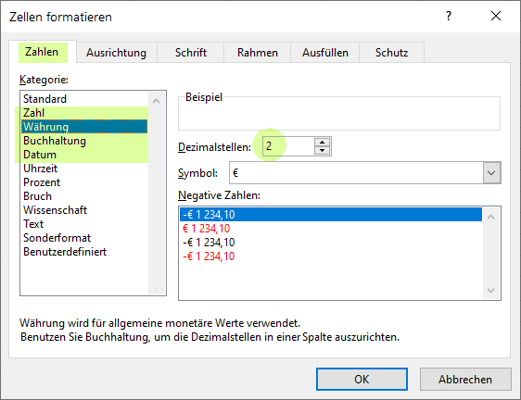
Aufgabe: Formatiere die Zellen nach Vorbild! |  |  | Zellen formatieren:
Register Start / Gruppe Zahl …. oder: rechter Mausklick / Zellen formatieren |  |  | Profis verwenden die Tastenkombination Strg+1
Profis verwenden die Tastenkombination Strg+1

So soll es aussehen | Hier sollst du ändern!
1456.8 | 1456.8 | 1 Dezimalstelle
1,456.76 | 1456.76 | 2 Dezimalstellen
CHF 1,456.76 | CHF 1,456.76 | Format Buchhaltung
CHF 1,456.76 | CHF 1,456.76 | Format Buchhaltung
2011-08-16 | 2011-08-16 | Format Datum
2005-08-24 | 2005-08-24 | Format Datum

zentriert | zentriert | Horizontal zentriert
rechts | rechts
links | links
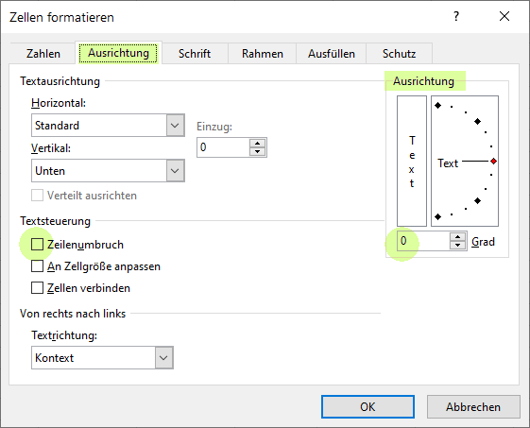
zentriert | zentriert | Horizontal und vertikal zentriert
Ich bin um 25° gedreht | Ich bin um 25° gedreht

Ich bin ein ganz langer Text, der einen Zeilenumbruch in der Zelle benötigt! | Ich bin ein ganz langer Text, der einen Zeilenumbruch in der Zelle benötigt!

Hier sind 3 Zellen verbunden, der Text ist zentriert!
Ich will das auch!!

Format übertragen
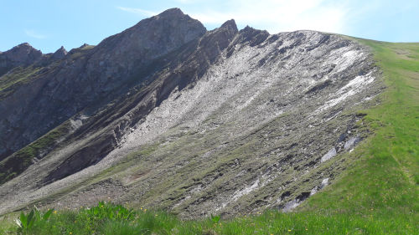
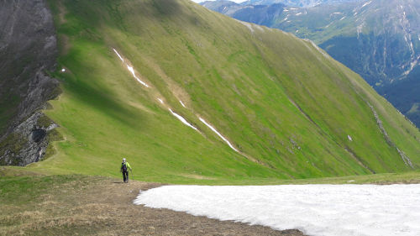
Übertrage die Zellformate mit

Anleitung:
- Klicke auf die Zelle, deren Format du übertragen willst.
- Klicke auf
- Klicke auf die Zelle, auf die das Format übetragen werden soll.
 | Hierher übertragen!
ein schräger Text | Hallo!

CHF 147.50 | CHF 1,428.33

Easy4Me | ist cool ;-)

125.70 kg | 1,736.77 kg

2025-04-24 | 2025-04-24

Auch bei Bildern funktioniert die Formatübertragung!

